Лист_1
 |  | Ваш менеджер: | Сапрыкина Елена |  |  |  |  |  | Ваша скидка: | 20
 |  | Адрес электронной почты для заказа: | prudnikovaea@geodom.online
 |  | Рабочий телефон менеджера: | 8-919-880-67-62 |  |  |  |  |  | Сумма заказа: | 0

№ | Фото | Наименование | Штрих-код | Ставка НДС | Цена |  |  |  | Стандарт упаковки | Комментарий | Заказ (шт) | Сумма со скидкой
 |  |  |  |  | РРЦ | МРЦ | ОПТ | Опт со скидкой
 |  | КАРТОГРАФИЯ
 |  | КАРТЫ КЛАССИЧЕСКИЕ
 |  | ДВУХСТОРОННИЕ карты
 |  | Мир
1 | 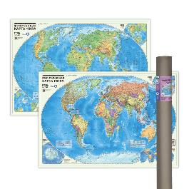 | ПРОкарта интерактивная МИР полит.+физич., 101х69 см, ДВУХСТОР. ЛАМ. в тубусе | 4650348232708 | 20% | 866 | 649 | 464 | 371.2 | 25 | Голосовой помощник АЛИСА! ХИТ!!! |  | 0
2 |  | ПРОкарта интерактивная МИР полит.+физич., 101х69 см, ДВУХСТОР. ЛАМ. с европодвесом | 4650348232678 | 20% | 572 | 429 | 306 | 244.8 | 60 | Голосовой помощник АЛИСА! ХИТ!!! |  | 0
 |  | МИР+Россия
3 | 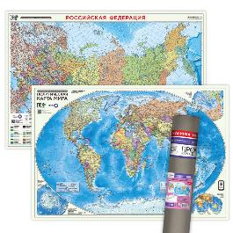 | ПРОкарта интерактивная МИР полит.+РОССИЯ П/А, 101х69 см, ДВУХСТОР. ЛАМ. в тубусе | 4660136227861 | 20% | 866 | 649 | 464 | 371.2 | 25 | Голосовой помощник АЛИСА! ХИТ!!! |  | 0
4 |  | ПРОкарта интерактивная МИР полит.+РОССИЯ П/А, 101х69 см, ДВУХСТОР. ЛАМ. с европодвесом | 4660136227885 | 20% | 572 | 429 | 306 | 244.8 | 60 | Голосовой помощник АЛИСА! ХИТ!!! |  | 0
 |  | Россия
5 | 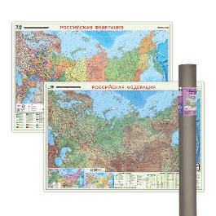 | ПРОкарта интерактивная РОССИЯ П/А+физич., 101х69 см, ДВУХСТОР. ЛАМ. в тубусе | 4650348232692 | 20% | 866 | 649 | 464 | 371.2 | 25 | Голосовой помощник АЛИСА! ХИТ!!! |  | 0
6 |  | ПРОкарта интерактивная РОССИЯ П/А+физич., 101х69 см, ДВУХСТОР. ЛАМ. с европодвесом | 4650348232685 | 20% | 572 | 429 | 306 | 244.8 | 60 | Голосовой помощник АЛИСА! ХИТ!!! |  | 0
 |  | КАРТЫ МИРА
 |  | Мир
7 |  | Карта МИР полит. с инфографикой, 58х38 см, 1:55 млн, ДВУХСТОР. ЛАМ. с европодвесом | 4650348232968 | 20% | 266 | 199 | 142 | 113.6 | 1 |  |  | 0
8 | 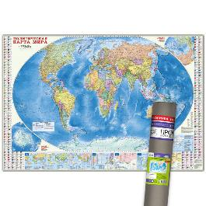 | ПРОкарта интерактивная МИР полит. с инфографикой, 157х107 см, 1:18,5 млн, в тубусе | 4660136228332 | 20% | 1106 | 829 | 592 | 473.6 | 1 | Голосовой помощник АЛИСА! ХИТ!!! |  | 0
9 | 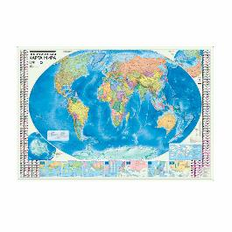 | ПРОкарта интерактивная МИР полит. с инфографикой, 157х107 см, 1:18,5 млн, с европодвесом | 4660136228011 | 20% | 799 | 599 | 428 | 342.4 | 30 | Голосовой помощник АЛИСА! ХИТ!!! |  | 0
10 | 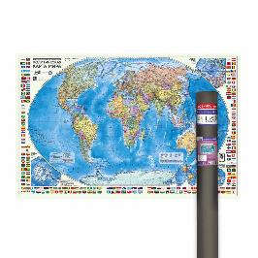 | ПРОкарта интерактивная МИР полит. с флагами, 124х80 см, 1:24 млн, в тубусе | 4660136228363 | 20% | 826 | 619 | 442 | 353.6 | 25 | Голосовой помощник АЛИСА! ХИТ!!! |  | 0
11 |  | ПРОкарта интерактивная МИР полит. с флагами, 124х80 см, 1:24 млн, на рейках с европодвесом | 4660136228370 | 20% | 826 | 619 | 442 | 353.6 | 15 | Голосовой помощник АЛИСА! ХИТ!!! |  | 0
12 |  | ПРОкарта интерактивная МИР полит. с флагами, 124х80 см, 1:24 млн, с европодвесом | 4660136228387 | 20% | 532 | 399 | 285 | 228 | 30 | Голосовой помощник АЛИСА! ХИТ!!! |  | 0
13 | 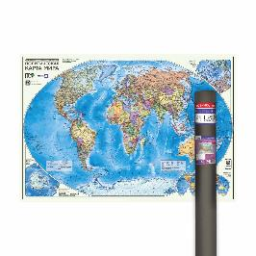 | ПРОкарта интерактивная МИР полит., 101х69 см, 1:27,5 млн, ЛАМ. в тубусе | 4660136228035 | 20% | 612 | 459 | 328 | 262.4 | 23 | Голосовой помощник АЛИСА! ХИТ!!! |  | 0
14 | 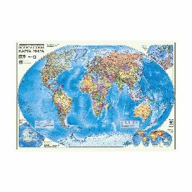 | ПРОкарта интерактивная МИР полит., 101х69 см, 1:27,5 млн, ЛАМ. с европодвесом | 4660136228004 | 20% | 319 | 239 | 171 | 136.8 | 60 | Голосовой помощник АЛИСА! ХИТ!!! |  | 0
15 | 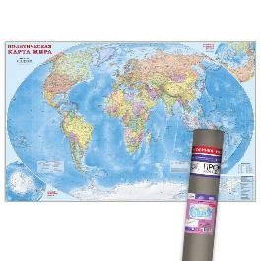 | ПРОкарта интерактивная МИР полит., 230х150 см, 1:11,5 млн, ЛАМ. в тубусе | 4660136228325 | 20% | 3066 | 2299 | 1642 | 1313.6 | 12 | Голосовой помощник АЛИСА! ХИТ!!! |  | 0
16 |  | ПРОкарта интерактивная МИР полит., 230х150 см, 1:11,5 млн, ЛАМ. с европодвесом | 4660136228028 | 20% | 2665 | 1999 | 1428 | 1142.4 | 15 | Голосовой помощник АЛИСА! ХИТ!!! |  | 0
17 | 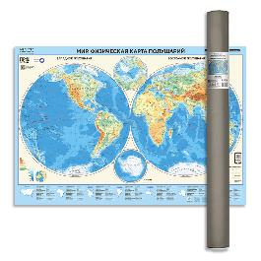 | ПРОкарта интерактивная МИР физич. (полушария), 101х69 см, 1:37 млн, ЛАМ. в тубусе | 4650348231466 | 20% | 612 | 459 | 328 | 262.4 | 23 | Голосовой помощник АЛИСА! ХИТ!!! |  | 0
18 |  | ПРОкарта интерактивная МИР физич. (полушария), 101х69 см, 1:37 млн, ЛАМ. с европодвесом | 4650348231480 | 20% | 319 | 239 | 171 | 136.8 | 60 | Голосовой помощник АЛИСА! ХИТ!!! |  | 0
19 |  | ПРОкарта интерактивная МИР физич., 101х69 см, 1:27,5 млн, ЛАМ. в тубусе | 4650348231497 | 20% | 612 | 459 | 328 | 262.4 | 23 | Голосовой помощник АЛИСА! ХИТ!!! |  | 0
20 |  | ПРОкарта интерактивная МИР физич., 101х69 см, 1:27,5 млн, ЛАМ. с европодвесом | 4650348231510 | 20% | 319 | 239 | 171 | 136.8 | 60 | Голосовой помощник АЛИСА! ХИТ!!! |  | 0
21 |  | ПРОкарта интерактивная МИР физич., 124х80 см, 1:25 млн, ЛАМ. в тубусе | 4650348231527 | 20% | 932 | 699 | 499 | 399.2 | 25 | Голосовой помощник АЛИСА! ХИТ!!! |  | 0
22 |  | ПРОкарта интерактивная МИР физич., 124х80 см, 1:25 млн, ЛАМ. на рейках с европодвесом | 4650348231534 | 20% | 932 | 699 | 499 | 399.2 | 15 | Голосовой помощник АЛИСА! ХИТ!!! |  | 0
23 |  | ПРОкарта интерактивная МИР физич., 124х80 см, 1:25 млн, ЛАМ. с европодвесом | 4650348231541 | 20% | 639 | 639 | 342 | 273.6 | 30 | Голосовой помощник АЛИСА! ХИТ!!! |  | 0
24 | 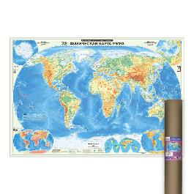 | ПРОкарта интерактивная МИР физич., 157х107 см, 1:21,5 млн, ЛАМ. в тубусе | 4650348231589 | 20% | 1252 | 939 | 671 | 536.8 | 1 | Голосовой помощник АЛИСА! ХИТ!!! |  | 0
25 | 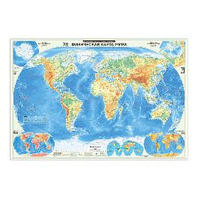 | ПРОкарта интерактивная МИР физич., 157х107 см, 1:21,5 млн, ЛАМ. с европодвесом | 4650348231596 | 20% | 959 | 719 | 514 | 411.2 | 30 | Голосовой помощник АЛИСА! ХИТ!!! |  | 0
 |  | КАРТЫ РФ
 |  | Краснодарский край
26 | 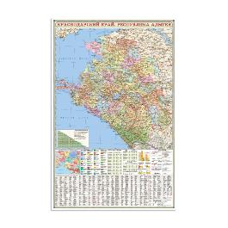 | Карта КРАСНОДАРСКИЙ КРАЙ+Республика Адыгея, 124х80 см, 1:500 тыс, с европодвесом | 4650348233880 | 20% | 398 | 299 | 257 | 205.6 | 30 | Новинка! |  | 0
 |  | Россия
27 | 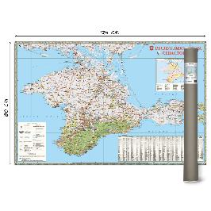 | Карта КРЫМ, 124х80 см, 1:300 тыс, ЛАМ. в тубусе | 4650348233118 | 20% | 797 | 599 | 428 | 342.4 | 1 | Новинка! |  | 0
28 |  | Карта КРЫМ, 124х80 см, 1:300 тыс, ЛАМ. на рейках | 4650348233125 | 20% | 799 | 599 | 428 | 342.4 | 1 | Новинка! |  | 0
29 |  | Карта КРЫМ, 124х80 см, 1:300 тыс, ЛАМ. с европодвесом | 4607177452876 | 20% | 505 | 379 | 271 | 216.8 | 30 | Новинка! |  | 0
30 | 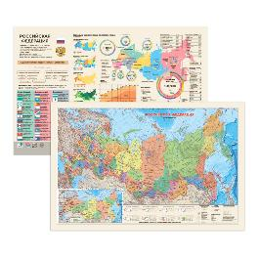 | Карта РОССИЯ П/А с инфографикой, 58х38 см, ДВУХСТОР. 1:14,5 млн, ЛАМ. с европодвесом | 4650348232937 | 20% | 266 | 199 | 142 | 113.6 | 1 | Новинка! |  | 0
31 | 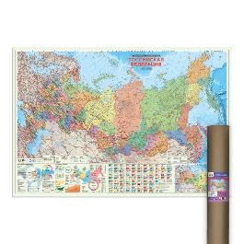 | ПРОкарта интерактивная РОССИЯ П/А с инфографикой, 157х107 см, 1:5,5 млн, ЛАМ. в тубусе | 4650348230070 | 20% | 1252 | 939 | 671 | 536.8 | 1 | Голосовой помощник АЛИСА! ХИТ!!! |  | 0
32 | 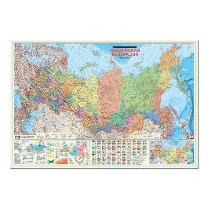 | ПРОкарта интерактивная РОССИЯ П/А с инфографикой, 157х107 см, 1:5,5 млн, ЛАМ. с европодвесом | 4650348230063 | 20% | 959 | 719 | 514 | 411.2 | 30 | Голосовой помощник АЛИСА! ХИТ!!! |  | 0
33 | 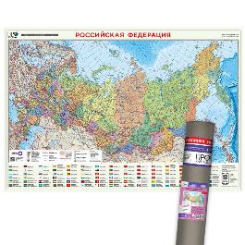 | ПРОкарта интерактивная РОССИЯ П/А, 101х69 см, 1:8,2 млн, ЛАМ. в тубусе | 4660136227830 | 20% | 612 | 459 | 328 | 262.4 | 25 | Голосовой помощник АЛИСА! ХИТ!!! |  | 0
34 |  | ПРОкарта интерактивная РОССИЯ П/А, 101х69 см, 1:8,2 млн, ЛАМ. с европодвесом | 4660136227854 | 20% | 319 | 239 | 171 | 136.8 | 60 | Голосовой помощник АЛИСА! ХИТ!!! |  | 0
35 | 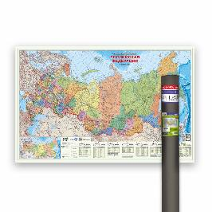 | ПРОкарта интерактивная РОССИЯ П/А, 124х80 см, 1:6,7 млн, в тубусе | 4650348230117 | 20% | 826 | 619 | 442 | 353.6 | 25 | Голосовой помощник АЛИСА! ХИТ!!! |  | 0
36 |  | ПРОкарта интерактивная РОССИЯ П/А, 124х80 см, 1:6,7 млн, на рейках с европодвесом | 4650348230100 | 20% | 826 | 619 | 442 | 353.6 | 15 | Голосовой помощник АЛИСА! ХИТ!!! |  | 0
37 |  | ПРОкарта интерактивная РОССИЯ П/А, 124х80 см, 1:6,7 млн, с европодвесом | 4650348230124 | 20% | 532 | 399 | 285 | 228 | 30 | Голосовой помощник АЛИСА! ХИТ!!! |  | 0
38 | 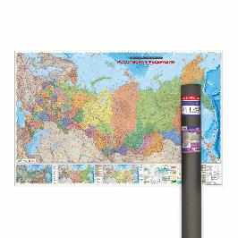 | ПРОкарта интерактивная РОССИЯ П/А, 230х150 см, 1:3,7 млн, ЛАМ. в тубусе | 4650348230049 | 20% | 3066 | 2299 | 1642 | 1313.6 | 12 | Голосовой помощник АЛИСА! ХИТ!!! |  | 0
39 |  | ПРОкарта интерактивная РОССИЯ П/А, 230х150 см, 1:3,7 млн, ЛАМ. с европодвесом | 4660136227953 | 20% | 2666 | 1999 | 1428 | 1142.4 | 15 | Голосовой помощник АЛИСА! ХИТ!!! |  | 0
40 |  | ПРОкарта интерактивная РОССИЯ физич., 101х69 см, 1:8,2 млн, ЛАМ. в тубусе | 4650348231626 | 20% | 612 | 459 | 328 | 262.4 | 23 | Голосовой помощник АЛИСА! ХИТ!!! |  | 0
41 |  | ПРОкарта интерактивная РОССИЯ физич., 101х69 см, 1:8,2 млн, ЛАМ. с европодвесом | 4650348231640 | 20% | 319 | 239 | 171 | 136.8 | 60 | Голосовой помощник АЛИСА! ХИТ!!! |  | 0
42 | 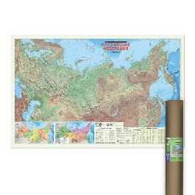 | ПРОкарта интерактивная РОССИЯ физич., 124х80 см, 1:6,7 млн, ЛАМ. в тубусе | 4650348231657 | 20% | 932 | 699 | 499 | 399.2 | 25 | Голосовой помощник АЛИСА! ХИТ!!! |  | 0
43 |  | ПРОкарта интерактивная РОССИЯ физич., 124х80 см, 1:6,7 млн, ЛАМ. на рейках с европодвесом | 4650348231664 | 20% | 932 | 699 | 499 | 399.2 | 15 | Голосовой помощник АЛИСА! ХИТ!!! |  | 0
44 |  | ПРОкарта интерактивная РОССИЯ физич., 124х80 см, 1:6,7 млн, ЛАМ. с европодвесом | 4650348231671 | 20% | 638 | 479 | 342 | 273.6 | 30 | Голосовой помощник АЛИСА! ХИТ!!! |  | 0
45 | 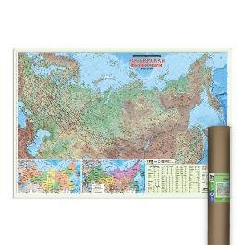 | ПРОкарта интерактивная РОССИЯ физич., 157х107 см, 1:5,2 млн, ЛАМ. в тубусе | 4650348231718 | 20% | 1252 | 939 | 671 | 536.8 | 1 | Голосовой помощник АЛИСА! ХИТ!!! |  | 0
46 |  | ПРОкарта интерактивная РОССИЯ физич., 157х107 см, 1:5,2 млн, ЛАМ. с европодвесом | 4650348231725 | 20% | 959 | 719 | 514 | 411.2 | 30 | Голосовой помощник АЛИСА! ХИТ!!! |  | 0
 |  | КАРТЫ ДЕТСКИЕ
 |  | Для детей
47 | 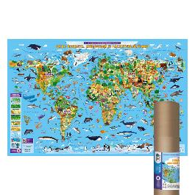 | ПРОкарта интерактивная Животный и растительный МИР, 124х80 см, ЛАМ. в тубусе | 4650348230469 | 20% | 930 | 699 | 500 | 400 | 25 | Голосовой помощник АЛИСА! ХИТ!!! |  | 0
48 |  | ПРОкарта интерактивная Животный и растительный МИР, 124х80 см, ЛАМ. на рейках с европодвесом | 4650348230452 | 20% | 930 | 699 | 500 | 400 | 15 | Голосовой помощник АЛИСА! ХИТ!!! |  | 0
49 |  | ПРОкарта интерактивная Животный и растительный МИР, 124х80 см, ЛАМ. с европодвесом | 4650348230445 | 20% | 638 | 479 | 342 | 273.6 | 30 | Голосовой помощник АЛИСА! ХИТ!!! |  | 0
 |  | Мир
50 | 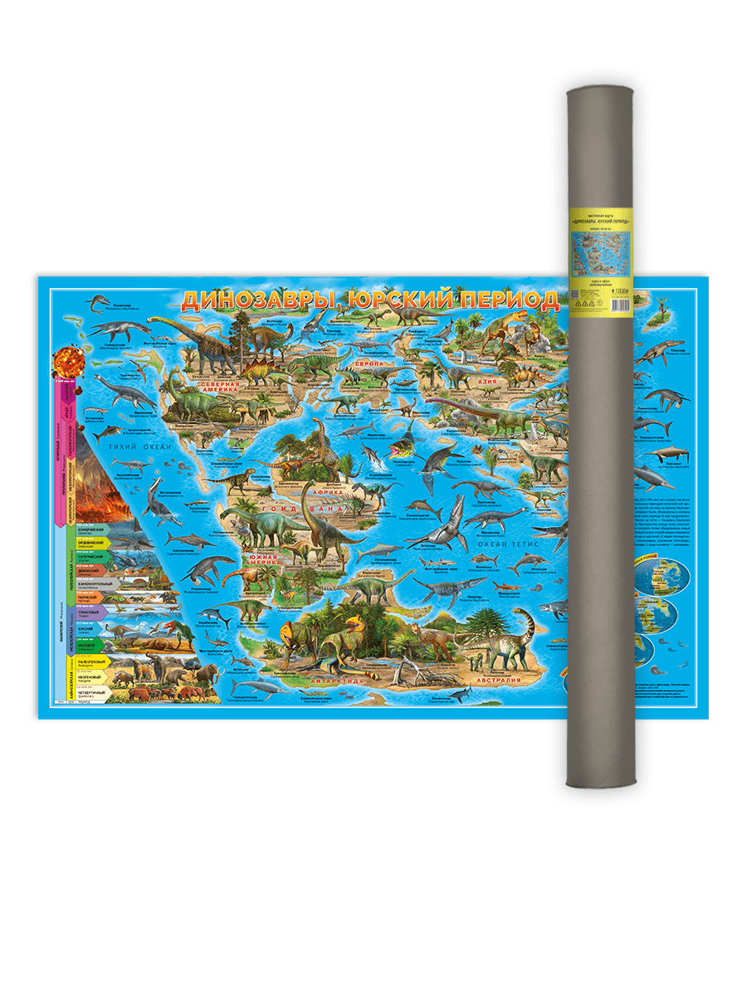 | Карта ДИНОЗАВРЫ. Юрский период, 101х69 см, ЛАМ. в тубусе | 4607177457925 | 20% | 546 | 409 | 292 | 233.6 | 23 | Госуд.границ нет |  | 0
51 |  | Карта ДИНОЗАВРЫ. Юрский период, 101х69 см, ЛАМ. с европодвесом | 9785907093249 | 20% | 251 | 189 | 135 | 108 | 60 | Госуд.границ нет |  | 0
52 |  | Карта ДИНОЗАВРЫ. Юрский период, 58х38 см, ДВУХСТОР. настольная КАПС. ЛАМ. | 4607177453477 | 20% | 346 | 259 | 185 | 148 | 50 | Госуд.границ нет |  | 0
53 |  | Карта ДИНОЗАВРЫ. Юрский период, 58х38 см, ДВУХСТОР. с европодвесом | 4607177453460 | 20% | 119 | 89 | 64 | 51.2 | 100 | Госуд.границ нет |  | 0
54 | 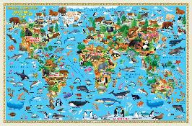 | Карта Животный и растительный МИР, 58х38 см, ДВУХСТОР. настольная КАПС. ЛАМ. | 4607177454139 | 20% | 346 | 259 | 185 | 148 | 50 | Госуд.границ нет |  | 0
55 | 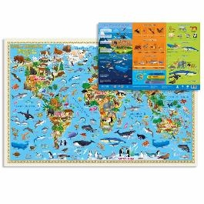 | Карта Животный и растительный МИР, 58х38 см, ДВУХСТОР. с европодвесом | 4607177454122 | 20% | 119 | 89 | 64 | 51.2 | 60 | Госуд.границ нет |  | 0
56 |  | Карта МОЙ МИР, 58х38 см, ДВУХСТОР. настольная КАПС. ЛАМ. | 4607177453439 | 20% | 346 | 259 | 185 | 148 | 50 | Старые границы |  | 0
57 |  | Карта МОЙ МИР, 58х38 см, ДВУХСТОР. с европодвесом | 4607177453422 | 20% | 119 | 89 | 64 | 51.2 | 60 | Старые границы |  | 0
58 | 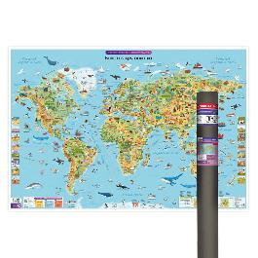 | ПРОкарта интерактивная БОЛЬШАЯ КРУГОСВЕТКА, 157х107 см, ЛАМ. в тубусе | 4650348231183 | 20% | 2399 | 1799 | 1285 | 1028 | 20 | Голосовой помощник АЛИСА! ХИТ!!! |  | 0
59 | 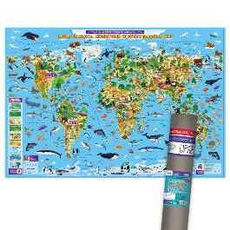 | ПРОкарта интерактивная Животный и растительный МИР, 101х69 см, ЛАМ. в тубусе | 4660136227809 | 20% | 612 | 459 | 328 | 262.4 | 25 | Голосовой помощник АЛИСА! ХИТ!!! |  | 0
60 | 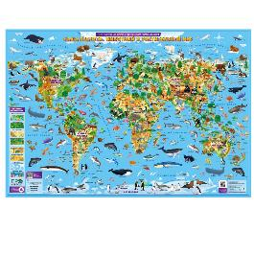 | ПРОкарта интерактивная Животный и растительный МИР, 101х69 см, ЛАМ. с европодвесом | 4660136227823 | 20% | 319 | 239 | 171 | 136.8 | 60 | Голосовой помощник АЛИСА! ХИТ!!! |  | 0
61 |  | ПРОкарта интерактивная Животный и растительный МИР, 84х60 см, СКЛАДНАЯ в пакете А4 с европодвесом | 4650348231411 | 20% | 266 | 199 | 142 | 113.6 | 250 | Голосовой помощник АЛИСА! ХИТ!!! |  | 0
 |  | Россия
62 |  | Карта Наша Родина-РОССИЯ с инфографикой, 58х38 см, ДВУХСТОР. ЛАМ. с европодвесом | 4650348232944 | 20% | 266 | 199 | 142 | 113.6 | 1 | Новинка! |  | 0
63 | 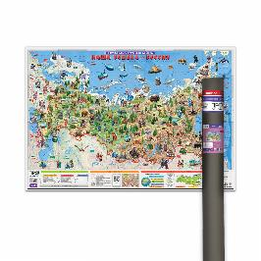 | ПРОкарта интерактивная Наша Родина-РОССИЯ, 101х69 см, ЛАМ. в тубусе | 4660136227892 | 20% | 612 | 459 | 328 | 262.4 | 23 | Голосовой помощник АЛИСА! ХИТ!!! |  | 0
64 |  | ПРОкарта интерактивная Наша Родина-РОССИЯ, 101х69 см, ЛАМ. с европодвесом | 4660136227915 | 20% | 319 | 239 | 171 | 136.8 | 60 | Голосовой помощник АЛИСА! ХИТ!!! |  | 0
65 |  | ПРОкарта интерактивная Наша Родина-РОССИЯ, 84х60 см, СКЛАДНАЯ в пакете А4 с европодвесом | 4650348231404 | 20% | 266 | 199 | 142 | 113.6 | 250 | Голосовой помощник АЛИСА! ХИТ!!! |  | 0
 |  | КАРТЫ ЗВЕЗДНОГО НЕБА
 |  | Звездное небо
66 | 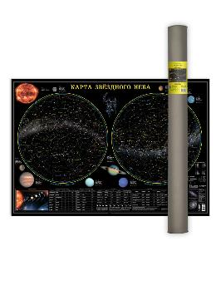 | Карта ЗВЕЗДНОЕ НЕБО/Планеты, 101х69 см, ЛАМ. в тубусе | 4607177457987 | 20% | 546 | 409 | 292 | 233.6 | 23 |  |  | 0
67 | 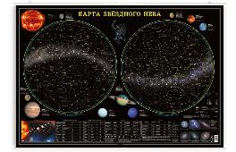 | Карта ЗВЕЗДНОЕ НЕБО/Планеты, 101х69 см, ЛАМ. на рейках с европодвесом | 9785907093478 | 20% | 546 | 409 | 292 | 233.6 | 30 |  |  | 0
68 | 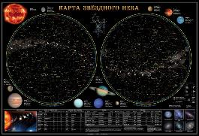 | Карта ЗВЕЗДНОЕ НЕБО/Планеты, 101х69 см, ЛАМ. с европодвесом | 9785906964779 | 20% | 251 | 189 | 135 | 108 | 60 |  |  | 0
69 | 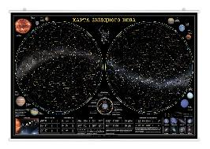 | Карта ЗВЕЗДНОЕ НЕБО/Планеты, 124х80 см, ЛАМ. на рейках с европодвесом | 9785907093775 | 20% | 799 | 599 | 428 | 342.4 | 15 |  |  | 0
70 | 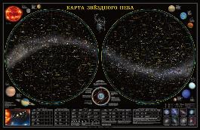 | Карта ЗВЕЗДНОЕ НЕБО/Планеты, 124х80 см, ЛАМ. с европодвесом | 9785907093188 | 20% | 505 | 379 | 271 | 216.8 | 30 |  |  | 0
71 | 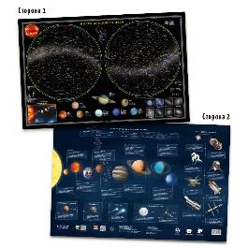 | Карта ЗВЕЗДНОЕ НЕБО/Планеты, 58х38 см, ДВУХСТОР. настольная КАПС. ЛАМ. | 4607177451497 | 20% | 346 | 259 | 185 | 148 | 50 |  |  | 0
72 | 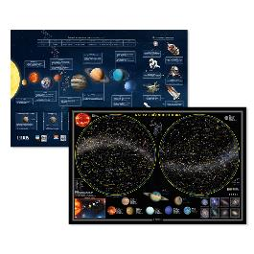 | Карта ЗВЕЗДНОЕ НЕБО/Планеты, 58х38 см, ДВУХСТОР. с европодвесом | 4607177451619 | 20% | 119 | 89 | 64 | 51.2 | 60 |  |  | 0
 |  | КАРТЫ СКЛАДНЫЕ дорожные
 |  | Краснодарский край
73 | 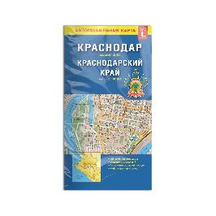 | Карта КРАСНОДАР+Краснодарский край, 98х69 см, 1:22 тыс/1:600 тыс, СКЛАДНАЯ | 9785906964793 | 20% | 212 | 159 | 114 | 91.2 | 160 | Госуд.границ нет |  | 0
 |  | Республика Крым
74 |  | Карта КРЫМ+планы городов, 69х48 см, 1:650 тыс/1:25 тыс., СКЛАДНАЯ | 9785907405219 | 20% | 172 | 129 | 92 | 73.6 | 400 |  |  | 0
 |  | Ростовская область
75 |  | Карта РОСТОВ-НА-ДОНУ+Ростовская обл., 98х69 см, 1:20 тыс/1:700 тыс, СКЛАДНАЯ | 9785906964991 | 20% | 212 | 159 | 114 | 91.2 | 80 | Новые границы! |  | 0
 |  | Ставропольский край
76 |  | Карта СТАВРОПОЛЬСКИЙ КРАЙ+планы городов, 98х69 см, 1:900 тыс/от 1:12 тыс, СКЛАДНАЯ | 9785906964984 | 20% | 212 | 159 | 114 | 91.2 | 80 | Новые границы! |  | 0
 |  | КАРТЫ КАЗАХСТАНА
 |  | Для детей
77 | 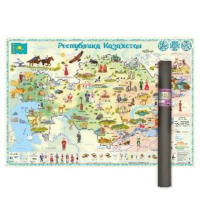 | Карта КАЗАХСТАН для детей, 101х69 см, ЛАМ. в тубусе | 4650348230599 | 20% | 546 | 409 | 292 | 233.6 | 23 |  |  | 0
78 |  | Карта КАЗАХСТАН для детей, 101х69 см, ЛАМ. с европодвесом | 4650348230575 | 20% | 252 | 189 | 135 | 108 | 60 |  |  | 0
 |  | Казахстан
79 | 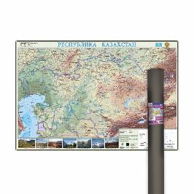 | Карта КАЗАХСТАН общегеографическая карта, 101х69 см, ЛАМ. в тубусе | 4650348230629 | 20% | 546 | 409 | 292 | 233.6 | 23 |  |  | 0
80 |  | Карта КАЗАХСТАН общегеографическая карта, 101х69 см, ЛАМ. с европодвесом | 4650348230605 | 20% | 252 | 189 | 135 | 108 | 60 |  |  | 0
 |  | ИГРЫ
 |  | НАСТОЛЬНЫЕ ИГРЫ
81 |  | Игра настольная 17х13х4. Я в игре. Построй ДИНОПАРК. | 4660136221258 | 10% | 532 | 399 | 314 | 251.2 | 36 |  |  | 0
82 |  | Игра настольная 24х15х2. IQ-стрелки. ГДЕ УМКА? Играй с умом. | 4660136224532 | 10% | 399 | 299 | 235 | 188 | 40 | Лицензия |  | 0
83 |  | Игра настольная 24х15х2. IQ-стрелки. ЖИВОТНЫЕ. Играй с умом. | 4660136224563 | 10% | 399 | 299 | 235 | 188 | 40 |  |  | 0
84 | 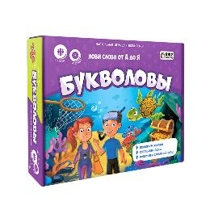 | Игра настольная 24х20х5. БУКВОЛОВЫ. Играй с умом. | 4660136220374 | 10% | 532 | 399 | 314 | 251.2 | 6 |  |  | 0
85 |  | Игра настольная 24х20х5. КЛАДОСЧЁТ. Играй с умом. | 4660136220381 | 10% | 532 | 399 | 314 | 251.2 | 7 |  |  | 0
86 |  | Игра настольная 26х26х7. CRYPTOBOSS/Криптобосс. | 4660136225881 | 20% | 2132 | 1599 | 1256 | 1004.8 | 8 |  |  | 0
87 |  | Игра настольная 26х26х7. ГОД ПУТЕШЕСТВИЙ с голосовым помощником. | 4607177458564 | 10% | 2132 | 1599 | 1256 | 1004.8 | 8 | Голосовой помощник АЛИСА! ХИТ!!! |  | 0
88 |  | Игра настольная 26х26х7. КВИЗБУРГЕР с голосовым помощником. | 4660136226581 | 20% | 2132 | 1599 | 1256 | 1004.8 | 8 | Голосовой помощник АЛИСА! ХИТ!!! |  | 0
89 | 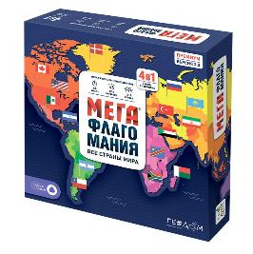 | Игра настольная 26х26х7. МЕГАФЛАГОМАНИЯ с голосовым помощником. Премиум. | 4607177456508 | 10% | 2127 | 1599 | 1257 | 1005.6 | 8 | Голосовой помощник АЛИСА! ХИТ!!! |  | 0
90 |  | Игра настольная 26х26х7. ОЗВЕРЕТЬ МОЖНО. Игра для всей семьи. | 4607177458731 | 10% | 2132 | 1599 | 1256 | 1004.8 | 8 |  |  | 0
91 |  | Игра настольная 26х26х7. ПРАВДА-ЛОЖЬ. Безумный микс. Игры для компании. | 4660136222316 | 10% | 2132 | 1599 | 1256 | 1004.8 | 8 | Хит продаж! |  | 0
92 | 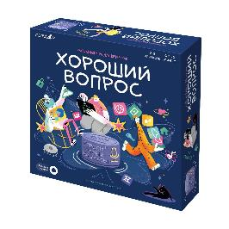 | Игра настольная 26х26х7. ХОРОШИЙ ВОПРОС с голосовым помощником. | 4660136226031 | 20% | 2132 | 1599 | 1256 | 1004.8 | 8 | Голосовой помощник АЛИСА! ХИТ!!! |  | 0
93 | 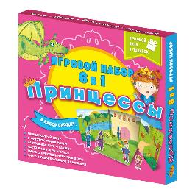 | Игра настольная 27х26х3. Читай и играй. ПРИНЦЕССЫ 6в1. | 4607177455181 | 10% | 666 | 499 | 428 | 342.4 | 15 |  |  | 0
94 |  | Игра настольная 29х22х4. ПОЙМАЙ РЫБКУ, Умка! Играй с умом. | 4660136224303 | 10% | 666 | 499 | 392 | 313.6 | 7 | Лицензия |  | 0
95 |  | Игра настольная 29х22х5. БАРСУКОТ. Очень зверский детектив с голосовым помощником. Игра для всей сем | 4650348232890 | 10% | 1332 | 999 | 785 | 628 | 10 | Лицензия |  | 0
96 |  | Игра настольная 29х22х5. МЕГАФЛАГОМАНИЯ с голосовым помощником. Белая. | 4650348232630 | 10% | 1066 | 799 | 628 | 502.4 | 19 | Голосовой помощник АЛИСА! ХИТ!!! |  | 0
97 |  | Игра настольная 29х22х5. Орёл или решка с доп.реальностью. МИР. Чудеса планеты. | 4607177458144 | 10% | 1332 | 999 | 785 | 628 | 9 | Доп.реальность |  | 0
98 | 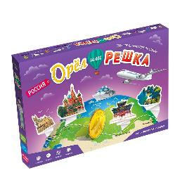 | Игра настольная 32х25х5. Орёл или решка. РОССИЯ. Чудеса планеты. | 4607177458519 | 10% | 1332 | 999 | 785 | 628 | 10 |  |  | 0
99 |  | Игра настольная 32х26х4. КОШАЧИЙ ПАТРУЛЬ с доп.реальностью. Игры для компании. | 4607177459820 | 10% | 932 | 699 | 549 | 439.2 | 10 | Доп.реальность |  | 0
100 | 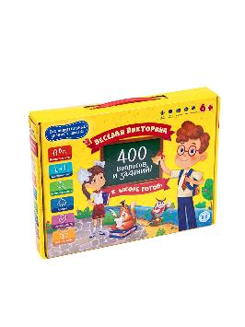 | Игра настольная в чемоданчике 32х24х5. К ШКОЛЕ ГОТОВ! 400 вопросов и заданий. Весёлая викторина. | 4607177456980 | 10% | 1066 | 799 | 628 | 502.4 | 9 |  |  | 0
101 |  | Игра настольная в чемоданчике 32х24х5. ПЕШКОМ по ПЕТЕРБУРГУ с викториной. Мир на ладони. | 4607177457383 | 10% | 1066 | 799 | 628 | 502.4 | 9 |  |  | 0
 |  | КАРТОЧНЫЕ ИГРЫ
102 | 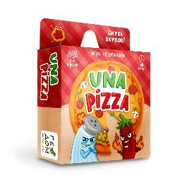 | Игра карточная 11х9х3. UNA PIZZA. | 4660136220367 | 10% | 399 | 299 | 214 | 171.2 | 96 |  |  | 0
103 |  | Игра карточная 11х9х3. КИСЬ-БРЫСЬ-МЯУ. | 4607177459677 | 10% | 399 | 299 | 214 | 171.2 | 96 |  |  | 0
104 |  | Игра карточная 11х9х3. НАЙДИ-СХВАТИ. Классика. | 4660136227564 | 10% | 346 | 259 | 185 | 148 | 96 |  |  | 0
105 |  | Игра карточная 13х7х1,5. Бери и играй. ЕСТЬ ЛИ ЛОГИКА? | 4660136222644 | 10% | 266 | 199 | 142 | 113.6 | 120 |  |  | 0
106 |  | Игра карточная 13х7х1,5. Бери и играй. ИМПРОВИЗАЦИЯ. | 4660136222651 | 10% | 266 | 199 | 142 | 113.6 | 120 |  |  | 0
107 |  | Игра карточная 13х7х1,5. Бери и играй. Факт-миф. ЖИВОТНЫЕ. 44 карточки | 4660136222705 | 10% | 266 | 199 | 142 | 113.6 | 96 |  |  | 0
108 |  | Игра карточная 13х7х1,5. Бери и играй. Факт-миф. ТЕЛО ЧЕЛОВЕКА. 44 карточки | 4660136222682 | 10% | 266 | 199 | 142 | 113.6 | 120 |  |  | 0
109 |  | Игра карточная 15х15х4. ФЛАГОМАНИЯ с голосовым помощником. РОССИЯ. | 4650348233460 | 10% | 665 | 499 | 356 | 284.8 | 24 | Голосовой помощник АЛИСА! ХИТ!!! |  | 0
110 |  | Игра карточная 15х9х1,5. ГДЕ МЫШКА? | 4660136226741 | 10% | 399 | 299 | 214 | 171.2 | 100 |  |  | 0
111 |  | Игра карточная 15х9х1,5. Игры для ума. CQ Творческий интеллект | 4607177458076 | 10% | 399 | 299 | 214 | 171.2 | 40 |  |  | 0
112 | 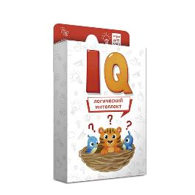 | Игра карточная 15х9х1,5. Игры для ума. IQ Логический интеллект | 4607177458069 | 10% | 399 | 299 | 214 | 171.2 | 40 |  |  | 0
113 |  | Игра карточная 15х9х1,5. Игры для ума. ЕQ Эмоциональный интеллект | 4607177458083 | 10% | 399 | 299 | 214 | 171.2 | 40 |  |  | 0
114 | 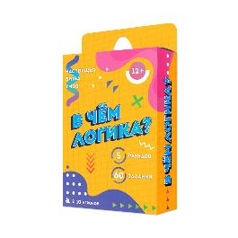 | Игра карточная 15х9х2,5. В ЧЕМ ЛОГИКА? | 4607177458571 | 10% | 532 | 399 | 285 | 228 | 60 |  |  | 0
115 | 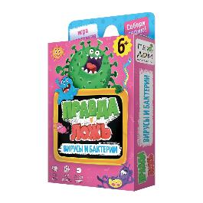 | Игра карточная 15х9х2,5. Правда-ложь. ВИРУСЫ и БАКТЕРИИ. | 4607177458663 | 10% | 532 | 399 | 285 | 228 | 110 |  |  | 0
116 |  | Игра карточная 15х9х2,5. Правда-ложь. ВОКРУГ СВЕТА. | 4607177458434 | 10% | 532 | 399 | 285 | 228 | 110 |  |  | 0
117 |  | Игра карточная 15х9х2,5. Правда-ложь. ЖИВОТНЫЕ. | 4607177456379 | 10% | 532 | 399 | 285 | 228 | 110 |  |  | 0
118 |  | Игра карточная 15х9х2,5. Правда-ложь. КОСМОС. | 4607177456393 | 10% | 532 | 399 | 285 | 228 | 110 |  |  | 0
119 |  | Игра карточная 15х9х2,5. Правда-ложь. КОШКИ И СОБАКИ. | 4650348232883 | 10% | 532 | 399 | 285 | 228 | 110 |  |  | 0
121 |  | Игра карточная 15х9х2,5. Правда-ложь. РОССИЯ. | 4607177458823 | 10% | 532 | 399 | 285 | 228 | 110 |  |  | 0
122 |  | Игра карточная 15х9х2,5. Правда-ложь. ТЕЛО ЧЕЛОВЕКА. | 4607177457192 | 10% | 532 | 399 | 285 | 228 | 110 |  |  | 0
123 |  | Игра карточная 15х9х2,5. Спроси меня. КТО ГДЕ ЖИВЕТ? | 4607177453545 | 10% | 532 | 399 | 285 | 228 | 37 |  |  | 0
125 |  | Игра карточная 15х9х2,5. ФЛАГОМАНИЯ. Часть2 | 4607177455297 | 10% | 532 | 399 | 285 | 228 | 110 |  |  | 0
126 |  | Игра карточная 17х14х3. VPISKA/Вписка 18+ | 4650348232821 | 20% | 666 | 499 | 356 | 284.8 | 54 |  |  | 0
127 |  | Игра карточная 17х14х3. БАРСУКОТ. Очень зверский детектив. Секреты леса с голосовым помощником. | 4650348232661 | 10% | 799 | 599 | 428 | 342.4 | 54 | Голосовой помощник АЛИСА! ХИТ!!! |  | 0
128 |  | Игра карточная 17х14х3. БЛА-БЛА новости. | 4660136226253 | 10% | 666 | 499 | 356 | 284.8 | 38 |  |  | 0
129 |  | Игра карточная 17х14х3. Господин КАЛИНОВСКИЙ был лисой с голосовым помощником. | 4650348230636 | 10% | 799 | 599 | 428 | 342.4 | 56 | Голосовой помощник АЛИСА! ХИТ!!! |  | 0
130 |  | Игра карточная 17х14х3. ИМПРОВИЗАЦИЯ. | 4607177458625 | 10% | 666 | 499 | 356 | 284.8 | 53 |  |  | 0
131 |  | Игра карточная 17х14х3. КВИЗ на миллион. | 4607177459646 | 10% | 666 | 499 | 356 | 284.8 | 54 |  |  | 0
132 |  | Игра карточная 17х14х3. МАФИЯ 2077. | 4660136226833 | 10% | 666 | 499 | 356 | 284.8 | 38 |  |  | 0
133 |  | Игра карточная 17х14х3. СЛОЖНЫЙ ВЫБОР. | 4650348230704 | 10% | 532 | 399 | 285 | 228 | 38 |  |  | 0
134 |  | Игра карточная 17х14х3. ХВАТАЙ УШАСТИКА! Чебурашка. | 4650348230711 | 10% | 532 | 399 | 285 | 228 | 30 | Лицензия |  | 0
135 |  | Игра карточная 18х12х4. БЕСПРИНЦИПНЫЕ. Премиум. 18+ | 4650348233095 | 20% | 1599 | 1199 | 942 | 753.6 | 20 | Новинка! Лицензия |  | 0
136 |  | Игра мемори 15х9х1,5. ДИНОЗАВРЫ для малышей. 30 карточек. | 4607177457741 | 10% | 399 | 299 | 214 | 171.2 | 104 |  |  | 0
137 |  | Игра мемори 15х9х1,5. ТРАНСПОРТ для малышей. 30 карточек. | 4607177457765 | 10% | 399 | 299 | 214 | 171.2 | 104 |  |  | 0
138 |  | Игра мемори 17х14х3. ФЛАГОМАНИЯ с голосовым помощником. 100 карточек | 4650348232838 | 10% | 666 | 499 | 356 | 284.8 | 54 | Голосовой помощник АЛИСА! ХИТ!!! |  | 0
139 |  | Игра с кэпсами 18х11х3,5. Забавные игры. БАРСУКОТ. Очень зверский детектив. | 4650348232524 | 10% | 799 | 599 | 428 | 342.4 | 25 | Лицензия |  | 0
140 |  | Игра с кэпсами 18х11х3,5. Забавные игры. МУХА В СУПЕ. | 4660136225614 | 10% | 799 | 599 | 428 | 342.4 | 25 | Хит продаж! |  | 0
141 |  | Игра с кэпсами 18х11х3,5. Забавные игры. ЧЕБУРАШКА. Апельсиновый шеф-повар. | 4650348230728 | 10% | 799 | 599 | 428 | 342.4 | 25 | Лицензия |  | 0
 |  | ИГРЫ-ХОДИЛКИ
142 |  | Игра-ходилка А5. Автогонки. | 4650348231275 | 10% | 132 | 99 | 57 | 45.6 | 1 |  |  | 0
143 |  | Игра-ходилка А5. Волшебник Изумрудного города. | 4650348231268 | 10% | 132 | 99 | 57 | 45.6 | 1 |  |  | 0
144 |  | Игра-ходилка А5. Динозавры. | 4650348231299 | 10% | 132 | 99 | 57 | 45.6 | 1 |  |  | 0
145 |  | Игра-ходилка А5. Дом для кукол. | 4650348231077 | 10% | 132 | 99 | 57 | 45.6 | 1 |  |  | 0
146 |  | Игра-ходилка А5. Дом с привидениями. | 4650348231244 | 10% | 132 | 99 | 57 | 45.6 | 1 |  |  | 0
147 |  | Игра-ходилка А5. Космос. | 4650348231343 | 10% | 132 | 99 | 57 | 45.6 | 1 |  |  | 0
148 |  | Игра-ходилка А5. Моя Россия. | 4650348231282 | 10% | 132 | 99 | 57 | 45.6 | 1 |  |  | 0
149 |  | Игра-ходилка А5. Пираты. Бухта сокровищ. | 4650348231336 | 10% | 132 | 99 | 57 | 45.6 | 1 |  |  | 0
150 |  | Игра-ходилка в коробке с карточками. Автошкола | 4650348232760 | 10% | 532 | 399 | 228 | 182.4 | 10 |  |  | 0
151 |  | Игра-ходилка в коробке с карточками. Любимые сказки | 4650348232753 | 10% | 532 | 399 | 228 | 182.4 | 10 |  |  | 0
152 |  | Игра-ходилка в коробке с карточками. Тайна пиратского клада | 4650348232777 | 10% | 532 | 399 | 228 | 182.4 | 10 |  |  | 0
153 |  | Игра-ходилка в коробке с карточками. Танки, в бой! | 4650348232784 | 10% | 532 | 399 | 228 | 182.4 | 10 |  |  | 0
154 |  | Игра-ходилка для малышей. 2в1 (двухсторонее поле). В зоопарке+В океане. | 4660136222187 | 10% | 212 | 159 | 91 | 72.8 | 100 |  |  | 0
155 |  | Игра-ходилка для малышей. 2в1 (двухсторонее поле). День рождения + Парк аттракционов. | 4660136224495 | 10% | 212 | 159 | 91 | 72.8 | 100 |  |  | 0
156 |  | Игра-ходилка для малышей. 2в1 (двухсторонее поле). Динозавры+Космос. | 4607177459004 | 10% | 212 | 159 | 91 | 72.8 | 100 |  |  | 0
157 |  | Игра-ходилка для малышей. 2в1 (двухсторонее поле). На ферме+В лесу. | 4660136222460 | 10% | 212 | 159 | 91 | 72.8 | 100 |  |  | 0
158 |  | Игра-ходилка для малышей. 2в1 (двухсторонее поле). Строительные машины+Транспорт в городе. | 4660136225065 | 10% | 212 | 159 | 91 | 72.8 | 100 |  |  | 0
159 |  | Игра-ходилка для малышей. 2в1 (двухсторонее поле). Транспорт+Юный пешеход. | 4660136220930 | 10% | 212 | 159 | 91 | 72.8 | 100 |  |  | 0
160 |  | Игра-ходилка для малышей. 2в1 (двухсторонее поле). Умка. Веселые гонки+Ледяной лабиринт. | 4660136223559 | 10% | 212 | 159 | 91 | 72.8 | 100 | Лицензия |  | 0
161 |  | Игра-ходилка для малышей. 2в1 (двухсторонее поле). Эмоции+Уроки вежливости. | 4607177458939 | 10% | 212 | 159 | 91 | 72.8 | 100 |  |  | 0
162 |  | Игра-ходилка с викториной. В Тридевятом царстве. | 4607177458274 | 10% | 399 | 299 | 171 | 136.8 | 70 |  |  | 0
163 |  | Игра-ходилка с викториной. Вирус в городе. | 4607177458526 | 10% | 212 | 159 | 91 | 72.8 | 120 |  |  | 0
164 |  | Игра-ходилка с викториной. Волшебный мир единорогов. | 4607177456539 | 10% | 399 | 299 | 171 | 136.8 | 70 |  |  | 0
165 |  | Игра-ходилка с викториной. Гонки по правилам. | 4607177456515 | 10% | 399 | 299 | 171 | 136.8 | 70 |  |  | 0
166 |  | Игра-ходилка с викториной. Заколдованный замок. | 4607177458441 | 10% | 399 | 299 | 171 | 136.8 | 70 |  |  | 0
167 |  | Игра-ходилка с викториной. Тайна пиратского клада. | 4650348230490 | 10% | 399 | 299 | 171 | 136.8 | 70 |  |  | 0
168 |  | Игра-ходилка с викториной. Экологический патруль. | 4660136221234 | 10% | 399 | 299 | 171 | 136.8 | 70 |  |  | 0
169 |  | Игра-ходилка с карточками с доп. реальностью. Робогород. | 4660136221524 | 10% | 399 | 299 | 171 | 136.8 | 70 | Доп.реальность |  | 0
170 |  | Игра-ходилка с карточками. Большая кругосветка. | 4660136228462 | 10% | 399 | 299 | 171 | 136.8 | 70 |  |  | 0
171 |  | Игра-ходилка с карточками. Танки, в бой! | 4660136228592 | 10% | 399 | 299 | 171 | 136.8 | 70 |  |  | 0
172 |  | Игра-ходилка с карточками. Чебурашка. | 4660136225607 | 10% | 399 | 299 | 171 | 136.8 | 70 | Лицензия |  | 0
173 |  | Игра-ходилка. Аниме-таун. | 4650348232555 | 10% | 346 | 259 | 148 | 118.4 | 70 |  |  | 0
174 |  | Игра-ходилка. Барсукот. Очень зверский детектив. | 4650348232548 | 10% | 346 | 259 | 148 | 118.4 | 70 | Лицензия |  | 0
175 |  | Игра-ходилка. В городе. | 4607177455310 | 10% | 346 | 259 | 148 | 118.4 | 70 |  |  | 0
176 |  | Игра-ходилка. В океане. | 4607177455778 | 10% | 346 | 259 | 148 | 118.4 | 70 |  |  | 0
177 |  | Игра-ходилка. Животный мир Земли. | 4607177452845 | 10% | 346 | 259 | 148 | 118.4 | 70 | Хит продаж! |  | 0
178 |  | Игра-ходилка. Капибара-сити. | 4650348232562 | 10% | 346 | 259 | 149 | 119.2 | 70 |  |  | 0
...

